ACTIVA
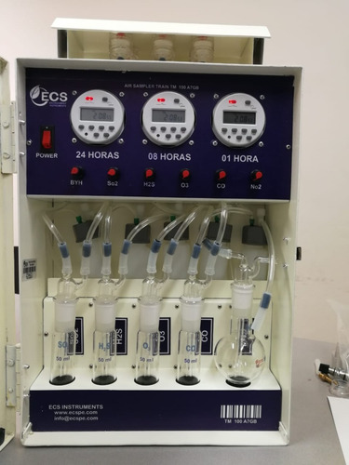
Información
Tiempo de Vida posterior a la toma | 05 días
Laboratorio | Envirotest
Viajes Netos | 08 viajes

Metodología
Equipos | Tren de Muestro- Estación Metereologíca-Sonómetro
Captador | Carbón Activado
*Se necesita adaptar 01 Tren de muestreo para 05 tomas de Benceno
*No hay data de transpaSo de contaminantes
*Cada 05 días se necesita retornar a la EDS para recoger,reponer y enviar al laboratorio las muestras

PASIVA
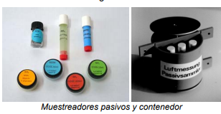
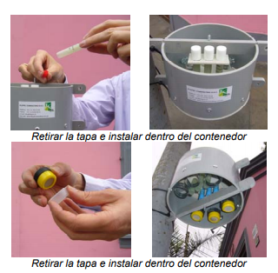
Información
Tiempo de Vida posterior a la toma | 01 MES
Laboratorio | Passam AG
Viajes Netos | 03 Viajes

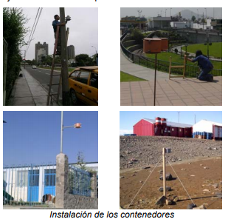
Metodología
Equipos | 02 Contenedores de DP/06 captadores pasivos
Captador | Carbón Activado
*Instalación del Contenedor a Barlovento y Sotavento (+1.8 m)
*Se instalan 03 Muestreadores pasivos por contenedor en c/punto de monitoreo
*Se instalan 03 Muestreadores pasivos por contenedor en c/punto de monitoreo
*Se tapa el contenedor dejando una abertura para el flujo de airea.
*Se recogen las muestras almacenandolas en lugares frescos SIN variaciones de extremas de temperatura (NO meter al refrigerador)

El Laboratorio entrega las Cadenas de custodias con los códigos asignados por PASSAM AG
El costo incluiye envio y recepción de las muestras de laboratorioas como su respectivo informe.

Acreditación
Inacal
Por acreditadores internacionales asociados a ILAC

